상품제안서
전자레인지용 밀폐용기 쿡플러스 점보 2호 | 상품코드: S29457

 |  |  |  |  |  |  | 02-713-8555 | www.synergygift.co.kr
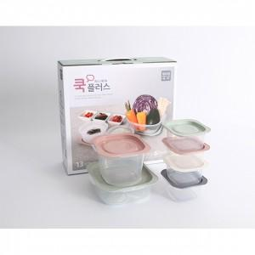

【상세/제작정보】 | <p>배송비 별도&nbsp;</p>

【인쇄/포장옵션】 | 스티커 / 시판박스

【공급단가】 | 수량 | 100~ | 300~ | 500~ | 1,000~ | 3,000~
*VAT별도 | 단가 | 5,460원 | 5,260원 | 5,060원 | 4,860원 | 4,730원

【상품 URL】 | https://www.synergygift.co.kr:443/src/goods_detail.php?gdno=29457

